FORSIDE
Forside
Dashbord

 | PRODUKTIVITETS- OG KOSTNADSKALKULATOR |  |  |  |  | Revidert 27.01.2020 |  |  | Versjon 2.2

Produktivitets- og kostnadskalkulator

Denne kalkulatoren en ment som en støtte i produksjonsplanleggingen. Ut fra skogtype, driftsforhold og tilrettelagte forhold gir kalkulatoren en prognose for
- Produktivitet
- Forventet ferdigdato
- Driftskostnad basert på produktivitet og timekostnad

 | Driftsstørrelse | i | 400 | m³ | Overflatestruktur i terrenget | i | 2 | Gode
 |  |  |  |  | Overflatestruktur på eventuell traktorvei
 | Volum pr dekar | i | 25 | m³/daa |  | i | 2 | Gode |  | 0.56418958355
 |  |  |  |  |  |  |  |  |  | 0.56418958355
 | Tømmertrær pr dekar | i | 80 | tre/daa | Helling på hogstfeltet | i | 3 | 20-33 % |  | 1.1283791671
 |  |  |  |  |  |  |  |  |  | 1.1283791671
 | Ryddetrær pr dekar | i | 5 | tre/daa | Helling på eventuell traktorvei | i | 1 | 0-10 %

 | Hogstmaskin - oppstartsdato | i | 2023-11-06 | dato | Kjøreavstand i terrenget | i | 1800 | meter

 | Hogstmaskin - timer pr skift | i | 8.0 | timer | Kjøreavstand på eventuell vei | i | 0 | meter

 | Hogstmaskin - skift pr dag | i | 1.0 | stk | Lasstørrelse | i | 15 | m³

 | Lassbærer - oppstartsdato | i | 2023-11-12 | dato | Antall sortiment | i | 4 | stk

 | Lassbærer - timer pr skift | i | 7.5 | timer | Timekostnad - hogstmaskin | i | 1800 | kr/G15-time

 | Lassbærer - skift pr dag | i | 1.0 | stk | Timekostnad - lassbærer | i | 1500 | kr/G15-time

Vi ønsker å gjøre denne kalkulatoren bedre. Har du kommentarer; - send dem til post@skogkurs.no. |  |  |  |  |  |  | Del denne siden:
Grunnlaget for kalkylene er SKOGFORSK sine Underlag til produksjonsnormer for skotare (Torbjörn Brunberg, 2004) og
Underlag for produktionsnormer for extra stora engrepsskordare (Torbjörn Brunberg, 2007). |  |  |  |  | Normene er justert med
norske studier gjort av NIBIO, NFR 225329, Sustainable utilization of forest resources in Norway (Bruce Talbot, 2016).

Maskinkostnadene har som grunnlag 2000 timer/år, basert på beregnede kostnader fra Prosjekt Klimatre,
justert med Kostnadsindeks for skogsmaskiner pr 4. kvartal 2019.

NORSKE TILPASNINGER
Tilbake til FORSIDE

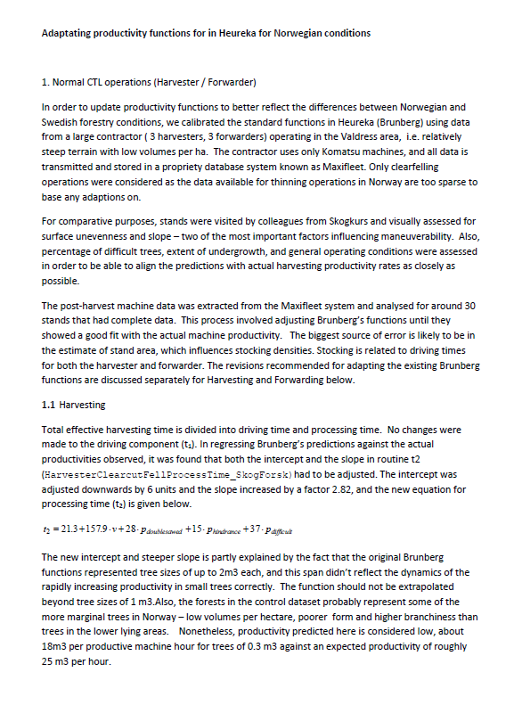
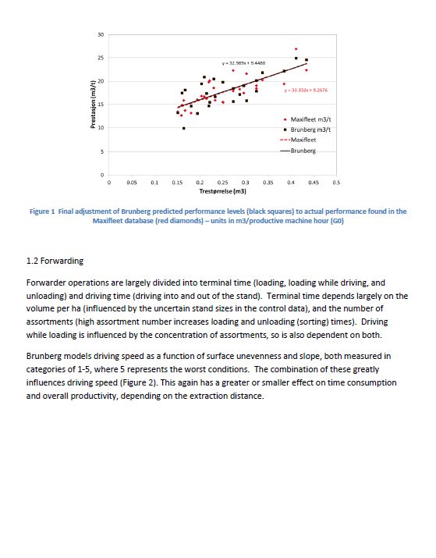
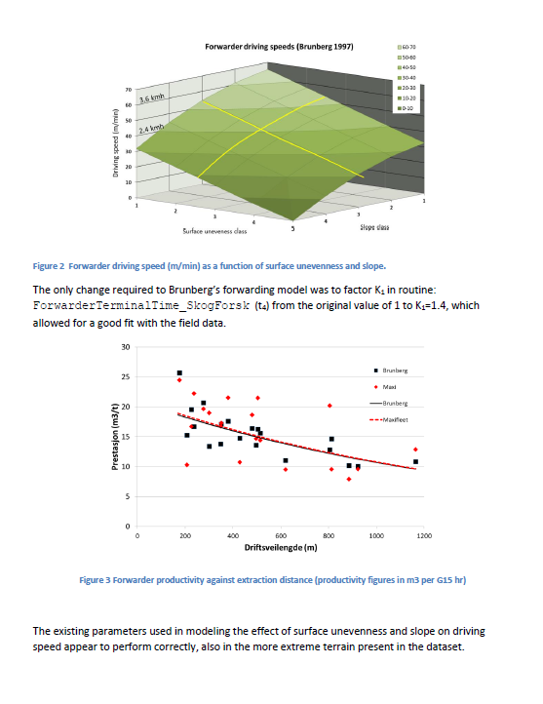

Tilbake til FORSIDE

DASHBORD
Forside
Dashbord

PRODUKTIVITET
PRODUKTIVITET
HOGSTMASKIN |  |  |  |  |  |  |  |  | LASSBÆRER
TOTAL FREMDRIFT MOT MÅLET: |  |  |  |  |  |  |  |  | TOTAL FREMDRIFT MOT MÅLET:
STARTDATO | ANTALL M³ | TIMER PR SKIFT | SKIFT PR DAG |  |  |  |  |  | STARTDATO | ANTALL M³ | TIMER PR SKIFT | SKIFT PR DAG
2023-11-06 | 400 | 8.0 | 1.0 |  | Prestasjon |  | Måler |  | 2023-11-12 | 400 | 7.5 | 1.0 |  | Prestasjon |  | Måler
 |  |  |  |  | Start | 0 | Verdi | 35.5 |  |  |  |  |  | Start | 0 | Verdi | 8.1
FORVENTET SLUTTDATO | ANTALL DAGSVERK |  | ANTALL SKIFT |  | Rød | 30 | Nål | 1 | FORVENTET SLUTTDATO | ANTALL DAGSVERK |  | ANTALL SKIFT |  | Rød | 30 | Nål | 1
M³ PR G₁₅-TIME
2023-11-08 | 1.4 |  | 2.6 |  | Gul | 30 | Slutt | 63.549976402 | 2023-11-21 | 6.6 |  | 6.6 |  | Gul | 30 | Slutt | 90.916619959
M³ PR G₁₅-TIME
 |  |  |  |  | Grønn | 40 |  |  |  |  |  |  |  | Grønn | 40
NB: FLYTTE- OG OPPSTARTSTID KOMMER I TILLEGG! |  |  |  |  | Slutt | 100 |  |  | NB: FLYTTE- OG OPPSTARTSTID KOMMER I TILLEGG! |  |  |  |  | Slutt | 100

MASKINKOSTNAD | PR G0-TIME | PR G15-TIME |  | KOSTNAD PR M3 |  |  |  |  | MASKINKOSTNAD | PR G0-TIME | PR G15-TIME |  | KOSTNAD PR M3
KR PR TIME | 2,160 | 1,800 |  | kr 51 |  |  |  |  | KR PR TIME | 1,875 | 1,500 |  | kr 186

TRESTØRRELSE | M3 PR TRE
MIDDEL-DIMENSJON | 0.313

HJELPETABELL
Tilbake til FORSIDE

 |  |  |  |  | Høydeklasser |  |  | Overflatestruktur-
 |  |  |  | H20 | H40 | H60 | H80 | klasser
Forklaring av tabellen: Gå alltid inn i tabellen fra venstre. Bedøm først hindehøyde "H20", deretter "H40", osv. Du ender da med å gå flatt mot høyre eller trappe ned mot høyre. Til slutt ender du i den røde kolonnen der klassen for din drift vises. |  |  |  | Få |  | Svært få |  | 1. Meget gode
 |  |  |  |  |  |  |  | kjøreforhold
 |  |  |  | Mange |  | Ingen
 |  |  |  |  | Få | Svært få |  | 2. Gode kjøreforhold
 |  |  |  |  |  | Svært få
 |  |  |  | Svært |  |  |  | 3. Middels gode
 |  |  |  | mange | Mange | Få | Svært få | kjøreforhold
 |  |  |  |  |  |  | Få | 4. Dårlige kjøreforhold
Antall hinder | Beskrivelse | Gj,snitt avstand | Antall hinder /daa | Alt terreng vanskeligere enn klasse 4 |  |  |  | 5. Meget dårlige kjøreforhold
 | Svært mange | < 1,6 m | > 400
 | Mange | 5 - 1,6 m | 400 - 40
 | Få | 16 - 5 m | 40 - 4
 | Svært få | 50 - 16 m | 4 - 0,4

Høydeklasse | Klasse | Hinderhøyde
 | H20 | 10-30 cm
 | H40 | 30-50 cm
 | H60 | 50-70 cm

Alternativ forenklet bedømming:
1. Meget gode kjøreforhold: |  | Meget jevnt terreng med svært få hinder over 30 cm.
2. Gode kjøreforhold: |  | Svært få hinder over 50 cm. Hinder over 70 cm kan forekomme.
3. Middels gode kjøreforhold: |  | Svært mange mindre hinder. De fleste er mindre enn 40 cm.
 |  | Få store hinder. Hinder over 70 cm kan forekomme.
4. Dårlige kjøreforhold: |  | Svært mange små hinder. Mange mellomstore og store hinder. Hinder
 |  | på 50-70 cm kan forekomme.
5. Svært dårlige kjøreforhold |  | Ingen klassifisering

MenyMalOppsett
Forside
Dashbord
Prod normer
Hogstmaskin
Lassbærer
Help
Terrengklasser
Menyoppsett
Ferdigdato
Norske tilpasninger

sdfsdfsdf
sdfsdfsdf
 |  |  |  |  |  |  | Gyldig tom | 2020-12-31
Utseende/format flik AKTIV: |  | Flik_MenyAktiv |  |  |  |  | Melding: | Denne versjonen er ikke lenger gyldig! Last ned ny gratis versjon fra www.skogkurs.no/kunnskapsskogen |  |  |  |  | 155
 |  |  |  |  |  |  |  |  |  |  |  |  | 118

Utseende/format flik PASSIV: |  | Flik_MenyPassiv |  |  |  |  |  | {CTRL} + {SHIFT} + s = brukermodus
 |  |  |  |  |  |  |  | {CTRL} + {SHIFT} + x = redigeringsmodus
Flik 1 setter størrelse for ALLE fliker!

 |  |  |  |  |  |  |  |  |  | Excel 2010 | 2013/2016
 |  |  |  |  |  |  | Posisjon Produktivitet Hogsmaskin |  | Top | 150 | 150 | (fra toppen innenfor diagrammet)
Kolonnebredde A: |  | 1 | cKolBreddeA |  |  |  |  |  | Left | 130 | 130 | (fra venstre innenfor diagrammet)
Radhøyde 3 første rader: |  | 12 | cRadHøyde
Avstand mellom FLIKER: |  | 15 | cSplit |  |  |  | Posisjon Produktivitet Lassbærer |  | Top | 159 | 150 | (fra toppen innenfor diagrammet)
Redigeringsmodus: |  | TRUE | cRedModus |  |  |  |  |  | Left | 150 | 95 | (fra venstre innenfor diagrammet)

caObjPos |  |  |  |  |  |  | caMeny |  | Alle ark i arbeidsboken må legges inn! Max 12 ark…

Navn | Sheet | Visible | Top | Left | Height | Width | FlikNavn | ArkNavn | ArkSkalHaFlik | FlikTekst | FlikRekkefølge | ArkSynlig | ArkSkulteKolonner | ArkSkjulteRader
Flik_12 | FORSIDE | 0 | 13 | 983.83068848 | 25.052047729 | 0.42433071136 | Flik_01 | FORSIDE | 1 | Forside | 1 | 1 | s:XFD | 51:1048576
Flik_11 | FORSIDE | 0 | 13 | 984.15637207 | 25.052047729 | 0.32566928864 | Flik_02 | DASHBORD | 1 | Dashbord | 2 | 1 | AC:XFD | 26:1048576
Flik_10 | FORSIDE | 0 | 13 | 984.48205566 | 25.052047729 | 0.42433071136 | Flik_03 | PROD.NORMER TABELL |  | Prod normer | 3 | 0 | N:XFD | 31:1048576
Flik_09 | FORSIDE | 0 | 13 | 984.05773926 | 25.052047729 | 0.42433071136 | Flik_04 | HOGSTMASKIN (G0) |  | Hogstmaskin | 4 | 0
Flik_08 | FORSIDE | 0 | 13 | 864.15509033 | 25.052047729 | 119.90259552 | Flik_05 | LASSBÆRER (G15) |  | Lassbærer | 5 | 0
Flik_07 | FORSIDE | 0 | 13 | 741.93731689 | 25.052047729 | 138.09819031 | Flik_06 | HJELPETABELLER |  | Help | 6 | 0
Flik_06 | FORSIDE | 0 | 13 | 620.24127197 | 25.052047729 | 136.72866821 | Flik_07 | HJELPETABELL |  | Terrengklasser | 7 | 1 | O:XFD | 39:1048576
Flik_05 | FORSIDE | 0 | 13 | 498.38214111 | 25.052047729 | 136.85913086 | Flik_08 | MenyMalOppsett |  | Menyoppsett | 8 | 0
Flik_04 | FORSIDE | 0 | 13 | 375.93606567 | 25.052047729 | 137.44606018 | Flik_09 | Ferdigdato |  | Ferdigdato | 9 | 0
Flik_03 | FORSIDE | 0 | 13 | 254.24000549 | 25.052047729 | 137.05471802 | Flik_10 | NORSKE TILPASNINGER |  | Norske tilpasninger | 10 | 1 | w:xfd | 46:1048576
Flik_02 | FORSIDE | -1 | 13 | 130.52220154 | 25.052047729 | 139.36991882 | Flik_11
Grafikk 2 | FORSIDE | -1 | 46.499919891 | 5.25 | 63.782676697 | 65.032676697 | Flik_12
Grafikk 66 | FORSIDE | -1 | 857.03015137 | 780.52935791 | 58.269844055 | 189.0907135
Bilde 67 | FORSIDE | -1 | 814.05859375 | 932.07354736 | 22.677165985 | 22.52173233
Bilde 68 | FORSIDE | -1 | 814.05859375 | 891.04400635 | 22.677165985 | 22.677165985
Flik_01 | FORSIDE | -1 | 13 | 10.228188515 | 25.052047729 | 135.29402161
TextBox 1 | FORSIDE | -1 | 409.5 | 525 | 18.75 | 151.5
TekstSylinder 3 | FORSIDE | -1 | 279 | 1151.25 | 147 | 167.25
TextBox 1 | FORSIDE | -1 | 440.25 | 526.5 | 33.75 | 151.5
TekstSylinder 4 | FORSIDE | -1 | 873.45007324 | 201.75 | 16.049999237 | 343.5
TekstSylinder 5 | FORSIDE | -1 | 897 | 496.50009155 | 10.5 | 99.75
TekstSylinder 6 | FORSIDE | -1 | 908.25 | 105.75007629 | 15.75 | 190.5
TekstSylinder 7 | FORSIDE | -1 | 862.5 | 45.75 | 9.75 | 345
Alternativknapp 91 | FORSIDE | -1 | 300.75 | 66 | 28.5 | 168.75
Alternativknapp 93 | FORSIDE | -1 | 324 | 66 | 27.75 | 254.25
Alternativknapp 94 | FORSIDE | -1 | 346.5 | 66 | 27.75 | 243.75
Grupperingsboks 98 | FORSIDE | -1 | 288 | 54.75 | 94.5 | 279
Comment 2 | FORSIDE | 0 | 476.25 | 304.5 | 45.75 | 259.5
Comment 3 | FORSIDE | 0 | 482.25 | 304.5 | 60.75 | 442.5
Comment 5 | FORSIDE | 0 | 396 | 304.5 | 46.5 | 292.5
Comment 7 | FORSIDE | 0 | 528 | 304.5 | 33.75 | 181.5
Comment 11 | FORSIDE | 0 | 262.5 | 304.5 | 31.5 | 175.5
Comment 12 | FORSIDE | 0 | 494.25 | 495 | 198.75 | 540.75
Comment 24 | FORSIDE | 0 | 647.25 | 304.5 | 33.75 | 181.5
Comment 45 | FORSIDE | 0 | 766.5 | 304.5 | 37.5 | 181.5
Comment 57 | FORSIDE | 0 | 848.25 | 717.75 | 91.5 | 333.75
Comment 69 | FORSIDE | 0 | 601.5 | 434.25 | 214.5 | 531
Comment 71 | FORSIDE | 0 | 567.75 | 780.75 | 113.25 | 175.5
Comment 73 | FORSIDE | 0 | 647.25 | 780.75 | 39.75 | 242.25
Comment 74 | FORSIDE | 0 | 678 | 780.75 | 42.75 | 249
Comment 75 | FORSIDE | 0 | 726.75 | 780.75 | 33.75 | 270.75
Comment 76 | FORSIDE | 0 | 766.5 | 780.75 | 36.75 | 438.75
Comment 82 | FORSIDE | 0 | 708.75 | 304.5 | 36.75 | 178.5
Comment 83 | FORSIDE | 0 | 729.75 | 304.5 | 39.75 | 178.5
Comment 85 | FORSIDE | 0 | 804 | 304.5 | 41.25 | 178.5
Comment 87 | FORSIDE | 0 | 610.5 | 780.75 | 110.25 | 172.5
Comment 89 | FORSIDE | 0 | 804 | 780.75 | 103.5 | 312.75
Drop Down 102 | FORSIDE | 0 | 522 | 295.5 | 24.75 | 93.75
Bilde 1 | NORSKE TILPASNINGER | -1 | 59 | 0 | 594.70001221 | 422.49591064
Bilde 2 | NORSKE TILPASNINGER | -1 | 61.5 | 483.5 | 549.58300781 | 408.99755859
Bilde 3 | NORSKE TILPASNINGER | -1 | 63 | 953.5 | 555.2822876 | 407.19778442
TekstSylinder 4 | NORSKE TILPASNINGER | -1 | 15.25 | 25 | 34 | 163.5
TekstSylinder 6 | NORSKE TILPASNINGER | -1 | 612.75 | 1225.5 | 34 | 163.5
Flik_12 | DASHBORD | 0 | 12.419369698 | 1352.7628174 | 24.632677078 | 137.80519104
Flik_11 | DASHBORD | 0 | 12.666692734 | 1230.5290527 | 24.385354996 | 137.30528259
Flik_10 | DASHBORD | 0 | 12.666692734 | 1109.3546143 | 24.385354996 | 137.78157043
Flik_09 | DASHBORD | 0 | 12.666692734 | 985.19219971 | 24.385354996 | 139.16244507
Flik_08 | DASHBORD | 0 | 12.666692734 | 863.74407959 | 24.385354996 | 136.44810486
Flik_07 | DASHBORD | 0 | 12.666692734 | 742.33172607 | 24.385354996 | 136.41236877
Flik_06 | DASHBORD | 0 | 12.666692734 | 621.39550781 | 24.385354996 | 135.93621826
Flik_05 | DASHBORD | 0 | 12.666692734 | 498.35205078 | 24.385354996 | 137.7338562
Flik_04 | DASHBORD | 0 | 12.666692734 | 377.2253418 | 24.385354996 | 136.12669373
Flik_03 | DASHBORD | 0 | 12.666692734 | 254.46763611 | 24.385354996 | 137.75772095
Flik_01 | DASHBORD | -1 | 12.666692734 | 10.972519875 | 24.385354996 | 133.51133728
Diagram 24 | DASHBORD | -1 | 112.50007629 | 1219.8587646 | 293.73321533 | 374.40103149
Diagram 39 | DASHBORD | -1 | 114.38456726 | 436.09536743 | 294.07739258 | 334.54345703
Pil høyre 2 | DASHBORD | -1 | 488.01959229 | 358.66668701 | 10.5 | 60.75
Pil høyre 23 | DASHBORD | -1 | 488.01959229 | 1141.166748 | 10.5 | 60.75
txtHogstInfo | DASHBORD | -1 | 311.42016602 | 519.79962158 | 30.553937912 | 174.78370667
txtLassInfo | DASHBORD | -1 | 316.51953125 | 1321.0637207 | 33.039211273 | 178.18621826
Flik_02 | DASHBORD | -1 | 12.666692734 | 129.4838562 | 24.385354996 | 140.72189331
Grafikk 35 | DASHBORD | -1 | 44 | 1393.666748 | 48.765117645 | 145.7736969
Comment 1 | DASHBORD | 0 | 248.25 | 159.75 | 59.25 | 205.5
Comment 2 | DASHBORD | 0 | 248.25 | 855 | 59.25 | 189.75
Comment 6 | DASHBORD | -1 | 599.25 | 392.25 | 74.25 | 277.5
Bilde 3 | HOGSTMASKIN (G0) | -1 | 144.05882263 | 55.176612854 | 35.176376343 | 258.57354736
Bilde 26 | HOGSTMASKIN (G0) | -1 | 208.05882263 | 179.46803284 | 32.74118042 | 237.53189087
Vinkel 29 | HOGSTMASKIN (G0) | -1 | 216 | 124.88228607 | 97.5 | 50.294330597
Bilde 32 | HOGSTMASKIN (G0) | -1 | 216.00007629 | 28 | 32.799922943 | 94.46346283
Bilde 43 | HOGSTMASKIN (G0) | -1 | 145.29983521 | 1387.3293457 | 18.83826828 | 110.32070923
Bilde 49 | HOGSTMASKIN (G0) | -1 | 373.67654419 | 558.89709473 | 29.735197067 | 159.17984009
Bilde 53 | HOGSTMASKIN (G0) | -1 | 139.10661316 | 1800.5 | 16.606693268 | 74.25
Bilde 55 | HOGSTMASKIN (G0) | -1 | 328.5 | 1803.5749512 | 32.25 | 96.965591431
Bilde 1 | HOGSTMASKIN (G0) | -1 | 131.19999695 | 1799 | 31.046142578 | 201.13031006
Bilde 2 | HOGSTMASKIN (G0) | -1 | 172.6000061 | 1668 | 59.842597961 | 330.69229126
Divisjon 5 | HOGSTMASKIN (G0) | -1 | 123.40000153 | 1734.1999512 | 175.6000061 | 229.6000061
Bilde 13 | HOGSTMASKIN (G0) | -1 | 373.67654419 | 963.89709473 | 29.735197067 | 159.17984009
Bilde 15 | HOGSTMASKIN (G0) | -1 | 373.67654419 | 1368.8969727 | 29.735197067 | 159.17984009
Comment 9 | HOGSTMASKIN (G0) | 0 | 555.75 | 422.25 | 46.5 | 150
Comment 15 | HOGSTMASKIN (G0) | 0 | 402.75 | 312.75 | 109.5 | 165.75
Comment 18 | HOGSTMASKIN (G0) | 0 | 355.5 | 258 | 57 | 102
Bilde 11 | LASSBÆRER (G15) | -1 | 233.96873474 | 90.25 | 102.62228394 | 311.04953003
Bilde 13 | LASSBÆRER (G15) | -1 | 164.62684631 | 75.249923706 | 34.711338043 | 256.46591187
Bilde 15 | LASSBÆRER (G15) | -1 | 220.72921753 | 714.83337402 | 18.090551376 | 182.6008606
Bilde 17 | LASSBÆRER (G15) | -1 | 165.66668701 | 647.97424316 | 32.254802704 | 54.43031311
Vinkel 19 | LASSBÆRER (G15) | -1 | 209 | 681.42871094 | 21.285747528 | 31.714172363
Bilde 29 | LASSBÆRER (G15) | -1 | 161.48400879 | 1083.8168945 | 19.045354843 | 93.124412537
Bilde 33 | LASSBÆRER (G15) | -1 | 367.04827881 | 1076.3530273 | 21.099527359 | 137.64707947
Bilde 39 | LASSBÆRER (G15) | -1 | 543.11773682 | 1142.6308594 | 39.706062317 | 53.722126007
Bilde 9 | LASSBÆRER (G15) | -1 | 536.72918701 | 714.83337402 | 17.620000839 | 182.88322449
Bilde 10 | LASSBÆRER (G15) | -1 | 483.66668701 | 647.97424316 | 33.72543335 | 54.43031311
Vinkel 12 | LASSBÆRER (G15) | -1 | 522 | 681.42871094 | 27.285747528 | 31.714172363
Comment 4 | LASSBÆRER (G15) | 0 | 615 | 821.25 | 84.75 | 221.25
Pil: høyre 1 | HJELPETABELL | -1 | 133.5 | 421.5 | 3.5999212265 | 24
TekstSylinder 16 | HJELPETABELL | -1 | 18.75 | 36.000080109 | 34.5 | 153.74992371
Comment 1 | HJELPETABELL | 0 | 249.75 | 417 | 57 | 201.75
Flik_12 | MenyMalOppsett | -1 | 13 | 1352.817627 | 25.052047729 | 137.52433777
Flik_11 | MenyMalOppsett | -1 | 13 | 1230.4433594 | 25.052047729 | 137.37432861
Flik_10 | MenyMalOppsett | -1 | 13 | 1110.1689453 | 25.052047729 | 135.27433777
Flik_09 | MenyMalOppsett | -1 | 13 | 986.89465332 | 25.052047729 | 138.27433777
Flik_07 | MenyMalOppsett | -1 | 13 | 741.39599609 | 25.052047729 | 138.42433167
Flik_06 | MenyMalOppsett | -1 | 13 | 620.22167969 | 25.052047729 | 136.02433777
Flik_05 | MenyMalOppsett | -1 | 13 | 496.94732666 | 25.052047729 | 138.27433777
Flik_04 | MenyMalOppsett | -1 | 13 | 375.62298584 | 25.052047729 | 138.42433167
Flik_03 | MenyMalOppsett | -1 | 13 | 252.34866333 | 25.052047729 | 138.42433167
Flik_02 | MenyMalOppsett | -1 | 13 | 130.87432861 | 25.052047729 | 138.57432556
Flik_01 | MenyMalOppsett | -1 | 13 | 10.149999619 | 25.052047729 | 135.72433472
cmdLagreObjPos | MenyMalOppsett | -1 | 247.5 | 12 | 44.25 | 221.25
Flik_MenyPassiv | MenyMalOppsett | -1 | 85.41708374 | 256.07568359 | 26.252046585 | 138.42433167
Flik_MenyAktiv | MenyMalOppsett | -1 | 50.667087555 | 253.57566833 | 25.052047729 | 138.42433167
cmdLagFliker | MenyMalOppsett | -1 | 251.25 | 674.25 | 28.5 | 159
Flik_08 | MenyMalOppsett | -1 | 13 | 864.8203125 | 25.052047729 | 137.07432556
Comment 3 | MenyMalOppsett | 0 | 318 | 704.25 | 45 | 113.25
Comment 4 | MenyMalOppsett | 0 | 318 | 811.5 | 63 | 114
Comment 5 | MenyMalOppsett | 0 | 318 | 1085.25 | 63 | 112.5
Comment 6 | MenyMalOppsett | 0 | 318 | 1000.5 | 63 | 111.75
Comment 7 | MenyMalOppsett | 0 | 318 | 885 | 63 | 112.5
Comment 1 | Ferdigdato | 0 | 224.25 | 627.75 | 38.25 | 551.25
Comment 2 | Ferdigdato | 0 | 412.5 | 556.5 | 28.5 | 574.5
Comment 3 | Ferdigdato | 0 | 501.75 | 897 | 38.25 | 40.5
Comment 4 | Ferdigdato | 0 | 680.25 | 648.75 | 28.5 | 530.25
Comment 5 | Ferdigdato | 0 | 782.25 | 897 | 38.25 | 40.5
Comment 6 | Ferdigdato | 0 | 960.75 | 648.75 | 28.5 | 530.25

